九思大模型性能测试报告
一、不同显卡/上下文长度性能测试
验证目标： 分析不同显卡/上下文长度时推理性能，推导后续的资源申请、模型部署方案以保障用户流畅使用 验证过程： 1、针对不同上下文长度进行压力测试（5k、10k、15k、20k）等 2、同步对比A40/910B/4090等资源，进行并发测试
1、性能测试结果
输入长度 | 输出长度 | 并发数 | 7B*1NPU |  | 7B*2NPU |  | 7B*4NPU |  | 32B量化*2NPU |  | 32B量化*4NPU |  | 32B未量化*2NPU |  | 32B未量化*4NPU |  | 72B量化*2NPU |  | 72B量化*4NPU |  | 72B量化*8NPU |  | 72B未量化*8NPU |  | 7B*2A40 |  | 7B*4A40 |  | 32B量化*2A40 |  | 32B量化*4A40 |  | 32B未量化*4A40 |  | 72B量化*2A40 |  | 72B量化*4A40 |  | 72B未量化*4A40 |  | 7B*2*4090 |  | 7B*4*4090 |  | 32B量化*2*4090 |  | 32B量化*4*4090 |  | 32B量化*8*4090 |  | 32B未量化*4*4090 |  | 32B未量化*8*4090 |  | 72B量化*4*4090 |  | 72B量化*8*4090 |  | 72B未量化*8*4090 |  | deepseekR1 未量化 32*910B |  | 32B量化*1*H200 |  | 32B量化*2*H200 |  | 32B量化*4*H200 |  | 32B量化*8*H200 |  | 32B未量化*1*H200 |  | 32B未量化*2*H200 |  | 32B未量化*4*H200 |  | 32B未量化*8*H200 |  | 72B量化*1*H200 |  | 72B量化*2*H200 |  | 72B量化*4*H200 |  | 72B量化*8*H200 |  | 72B未量化*2*H200 |  | 72B未量化*4*H200 |  | 72B未量化*8*H200 |  | 671B未量化*8*H200 |  | Qwen3-235B*4*H200 |  | Qwen3-235B*4*H200 |  | 671B未量化*8*H20 |  | Qwen3-235B*4*H20 |  | 32B量化*1*H20 |  | 32B量化*2*H20 |  | 32B量化*4*H20 |  | 32B量化*8*H20 |  | 32B未量化*1*H20 |  | 32B未量化*2*H20 |  | 32B未量化*4*H20 |  | 32B未量化*8*H20 |  | 72B量化*1*H20 |  | 72B量化*2*H20 |  | 72B量化*4*H20 |  | 72B量化*8*H20 |  | 72B未量化*2*H20 |  | 72B未量化*4*H20 |  | 72B未量化*8*H20 |  | 72B量化*2*A100-40G |  | 72B量化*4*A100-40G |  | 72B量化*8*A100-40G |  | 72B量化*2*910B3 |  | 72B量化*4*910B3 |  | 72B量化*8*910B3 |  | 72B量化*2*A800-80G |  | 72B量化*4*A800-80G |  | 72B量化*8*A800-80G |  | 72B量化*2*H800-80G |  | 72B量化*4*H800-80G |  | 72B量化*8*H800-80G |  | 72B未量化*4*PPU-96G |  | 32B未量化*4*PPU-96G |  | 32B量化*2*4090-48G |  | 32B量化*4*4090-48G |  | 32B量化*8*4090-48G |  | 32B非量化*2*4090-48G |  | 32B非量化*4*4090-48G |  | 32B非量化*8*4090-48G |  | 72B量化*2*4090-48G |  | 72B量化*4*4090-48G |  | 72B量化*8*4090-48G |  | 72B非量化*4*4090-48G |  | 72B非量化*8*4090-48G
 |  |  | 吞吐量（tokens/s） | 首token延时（ms） | 吞吐量（tokens/s） | 首token延时（ms） | 吞吐量（tokens/s） | 首token延时（ms） | 吞吐量（tokens/s） | 首token延时（ms） | 吞吐量（tokens/s） | 首token延时（ms） | 吞吐量（tokens/s） | 首token延时（ms） | 吞吐量（tokens/s） | 首token延时（ms） | 吞吐量（tokens/s） | 首token延时（ms） | 吞吐量（tokens/s） | 首token延时（ms） | 吞吐量（tokens/s） | 首token延时（ms） | 吞吐量（tokens/s） | 首token延时（ms） | 吞吐量（tokens/s） | 首token延时（ms） | 吞吐量（tokens/s） | 首token延时（ms） | 吞吐量（tokens/s） | 首token延时（ms） | 吞吐量（tokens/s） | 首token延时（ms） | 吞吐量（tokens/s） | 首token延时（ms） | 吞吐量（tokens/s） | 首token延时（ms） | 吞吐量（tokens/s） | 首token延时（ms） | 吞吐量（tokens/s） | 首token延时（ms） | 吞吐量（tokens/s） | 首token延时（ms） | 吞吐量（tokens/s） | 首token延时（ms） | 吞吐量（tokens/s） | 首token延时（ms） | 吞吐量（tokens/s） | 首token延时（ms） | 吞吐量（tokens/s） | 首token延时（ms） | 吞吐量（tokens/s） | 首token延时（ms） | 吞吐量（tokens/s） | 首token延时（ms） | 吞吐量（tokens/s） | 首token延时（ms） | 吞吐量（tokens/s） | 首token延时（ms） | 吞吐量（tokens/s） | 首token延时（ms） | 吞吐量（tokens/s） | 首token延时（ms） | 吞吐量（tokens/s） | 首token延时（ms） | 吞吐量（tokens/s） | 首token延时（ms） | 吞吐量（tokens/s） | 首token延时（ms） | 吞吐量（tokens/s） | 首token延时（ms） | 吞吐量（tokens/s） | 首token延时（ms） | 吞吐量（tokens/s） | 首token延时（ms） | 吞吐量（tokens/s） | 首token延时（ms） | 吞吐量（tokens/s） | 首token延时（ms） | 吞吐量（tokens/s） | 首token延时（ms） | 吞吐量（tokens/s） | 首token延时（ms） | 吞吐量（tokens/s） | 首token延时（ms） | 吞吐量（tokens/s） | 首token延时（ms） | 吞吐量（tokens/s） | 首token延时（ms） | 吞吐量（tokens/s） | 首token延时（ms） | 吞吐量（tokens/s） | 首token延时（ms） | 吞吐量（tokens/s） | 首token延时（ms） | 吞吐量（tokens/s） | 首token延时（ms） | 吞吐量（tokens/s） | 首token延时（ms） | 吞吐量（tokens/s） | 首token延时（ms） | 吞吐量（tokens/s） | 首token延时（ms） | 吞吐量（tokens/s） | 首token延时（ms） | 吞吐量（tokens/s） | 首token延时（ms） | 吞吐量（tokens/s） | 首token延时（ms） | 吞吐量（tokens/s） | 首token延时（ms） | 吞吐量（tokens/s） | 首token延时（ms） | 吞吐量（tokens/s） | 首token延时（ms） | 吞吐量（tokens/s） | 首token延时（ms） | 吞吐量（tokens/s） | 首token延时（ms） | 吞吐量（tokens/s） | 首token延时（ms） | 吞吐量（tokens/s） | 首token延时（ms） | 吞吐量（tokens/s） | 首token延时（ms） | 吞吐量（tokens/s） | 首token延时（ms） | 吞吐量（tokens/s） | 首token延时（ms） | 吞吐量（tokens/s） | 首token延时（ms） | 吞吐量（tokens/s） | 首token延时（ms） | 吞吐量（tokens/s） | 首token延时（ms） | 吞吐量（tokens/s） | 首token延时（ms） | 吞吐量（tokens/s） | 首token延时（ms） | 吞吐量（tokens/s） | 首token延时（ms） | 吞吐量（tokens/s） | 首token延时（ms） | 吞吐量（tokens/s） | 首token延时（ms） | 吞吐量（tokens/s） | 首token延时（ms） | 吞吐量（tokens/s） | 首token延时（ms） | 吞吐量（tokens/s） | 首token延时（ms） | 吞吐量（tokens/s） | 首token延时（ms） | 吞吐量（tokens/s） | 首token延时（ms） | 吞吐量（tokens/s） | 首token延时（ms） | 吞吐量（tokens/s） | 首token延时（ms） | 吞吐量（tokens/s） | 首token延时（ms） | 吞吐量（tokens/s） | 首token延时（ms） | 吞吐量（tokens/s） | 首token延时（ms） | 吞吐量（tokens/s） | 首token延时（ms） | 吞吐量（tokens/s） | 首token延时（ms） | 吞吐量（tokens/s） | 首token延时（ms） | 吞吐量（tokens/s） | 首token延时（ms） | 吞吐量（tokens/s） | 首token延时（ms） | 吞吐量（tokens/s） | 首token延时（ms） | 吞吐量（tokens/s） | 首token延时（ms） | 吞吐量（tokens/s） | 首token延时（ms） | 吞吐量（tokens/s） | 首token延时（ms）
2048 | 1200 | 1 | 63.01 | 162.36 | 79.71 | 150.48 | 77.92 | 110.25 | 41.44 | 461.04 | 42.08 | 272.39 | 28.47 | 468.33 | 43.30 | 276.86 | 24.97 | 896.42 | 37.78 | 501.21 | 34.14 | 313.24 | 34.77 | 305.83 | 47.88 | 324.12 | 66.39 | 306.55 | 40.00 | 985.06 | 46.07 | 768.76 | 24.85 | 699.80 | 21.56 | 2300.66 | 37.12 | 1393.65 | 12.48 | 1458.54 | 85.97 | 310.61 | 115.40 | 437.16 | 53.05 | 990.68 | 65.14 | 1166.28 | 36.29 | 1129.14 | 37.01 | 1116.06 | 39.03 | 1080.94 | 46.46 | 2292.96 | 54.4555 | 2188.25 | 28.0406 | 2144.65 | 11.76 | 276.86 | 74.91 | 469.78 | 100.83 | 268.83 | 119.36 | 173.31 | 127.84 | 145.54 | 46.91 | 265.79 | 69.30 | 192.15 | 105.82 | 137.24 | 132.21 | 129.04 | 42.55 | 972.23 | 63.73 | 526.89 | 88.25 | 309.44 | 102.64 | 212.33 | 40.75 | 329.63 | 63.13 | 203.40 | 91.29 | 160.78 | 36.72 | 306.29 | 70.68 | 140.01 | 79.09 | 118.98 | 22.09 | 369.15 | 58.51 | 172.37 | 38.79 | 1599.78 | 61.39 | 839.28 | 88.08 | 454.19 | 111.82 | 264.27 | 21.00 | 1000.04 | 35.78 | 538.12 | 55.61 | 310.25 | 89.37 | 193.84 | 18.02 | 3544.11 | 34.04 | 1816.96 | 54.86 | 954.95 | 75.42 | 536.56 | 20.89 | 1165.72 | 32.50 | 626.82 | 50.29 | 364.52 | 38.75 | 1292.06 | 53.21 | 905.75 | 48.68 | 1087.35 | 24.79 | 1025.69 | 35.88 | 559.04 | 38.69 | 337.78 | 42.11 | 1166.22 | 55.31 | 832.98 | 54.46 | 871.90 | 47.77 | 919.12 | 52.09 | 1936.75 | 52.86 | 1908.87 | 38.11 | 669.60 | 47.07 | 577.95 | 59.68 | 793.45 | 83.25 | 571.72 | 87.05 | 459.60 | 26.19 | 698.50 | 44.35 | 599.55 | 62.80 | 416.13 | 33.63 | 1611.17 | 48.77 | 1174.89 | 60.43 | 853.78 | 22.69 | 1216.03 | 35.95 | 807.55
2048 | 1200 | 4 | 222.49 | 535.21 | 279.13 | 474.07 | 265.44 | 313.21 | 143.16 | 1702.71 | 150.23 | 932.46 | 104.79 | 1566.26 | 153.38 | 848.91 | 77.15 | 3609.14 | 139.56 | 1969.81 | 127.59 | 1164.73 | 130.94 | 970.19 | 174.50 | 863.75 | 222.27 | 1086.95 | 132.83 | 3726.36 | 156.32 | 2604.53 | 90.55 | 2537.39 | 73.04 | 8875.18 | 124.01 | 5148.97 | 44.75 | 5346.90 | 286.25 | 1096.38 | 347.42 | 1622.98 | 152.53 | 3501.13 | 166.77 | 4402.84 | 133.64 | 4301.23 | 109.07 | 4359.49 | 135.10 | 4243.21 | 116.77 | 8813.51 | 147.6325 | 8431.56 | 71.836 | 8399.5 | 41.36 | 848.91 | 247.65 | 1630.44 | 358.45 | 869.15 | 427.93 | 493.20 | 456.86 | 346.15 | 172.14 | 762.22 | 262.98 | 466.46 | 371.28 | 308.61 | 499.56 | 250.93 | 146.17 | 3528.16 | 206.52 | 1889.78 | 299.81 | 1036.45 | 363.24 | 610.36 | 145.49 | 987.81 | 221.74 | 568.50 | 321.29 | 381.87 | 133.66 | 705.63 | 249.93 | 174.89 | 281.44 | 149.72 | 85.96 | 1073.02 | 182.88 | 197.86 | 101.52 | 5711.16 | 155.25 | 2979.86 | 277.86 | 1557.22 | 366.54 | 855.70 | 69.43 | 3168.90 | 110.83 | 1673.31 | 190.49 | 904.06 | 299.12 | 519.20 | 52.12 | 12417.00 | 87.13 | 6654.00 | 134.65 | 3447.96 | 237.81 | 1846.02 | 66.96 | 3796.46 | 96.00 | 2015.93 | 188.71 | 1096.18 | 130.72 | 4652.38 | 182.21 | 3154.17 | 161.91 | 3842.47 | 78.45 | 4072.37 | 122.25 | 2205.96 | 140.98 | 1213.87 | 142.75 | 4243.38 | 190.58 | 2990.16 | 184.71 | 3089.55 | 150.61 | 3334.69 | 143.82 | 7069.36 | 149.53 | 6984.41 | 130.41 | 2316.26 | 137.15 | 1966.7 | 196.24 | 2825.41 | 279.33 | 2147.02 | 305.17 | 1539.63 | 92.14 | 2636.93 | 154.74 | 2265.64 | 225.20 | 1496.34 | 109.11 | 6061.39 | 159.94 | 4266.91 | 205.69 | 3135.42 | 78.20 | 4692.78 | 126.09 | 3014.35
2048 | 1200 | 8 | 388.88 | 1044.82 | 493.32 | 912.11 | 507.38 | 588.78 | 226.12 | 3540.14 | 284.31 | 1949.39 | 184.93 | 3101.10 | 280.16 | 1642.13 | 124.17 | 7673.16 | 244.42 | 3995.80 | 238.06 | 2346.27 | 236.13 | 1848.27 | 305.47 | 1659.02 | 381.21 | 2094.94 | 214.30 | 7366.13 | 247.67 | 5165.47 | 161.35 | 4985.11 | 118.56 | 17651.88 | 202.14 | 10076.00 | 80.25 | 10732.75 | 475.25（120） | 2148.03 | 506.44（102） | 3227.58 | 222.05（28） | 6868.50 | 218.13（25） | 8611.94 | 192.01 | 8431.57 | 183.81 | 8671.58 | 179.61 | 8426.54 | 172.51 | 17467.06 | 195.8476 | 16774.01 | 118.1108 | 16767.16 | 72.13 | 1642.13 | 444.07 | 3494.76 | 570.45 | 1832.12 | 779.75 | 1014.21 | 816.13 | 644.69 | 330.00 | 1576.32 | 460.61 | 941.29 | 704.35 | 565.46 | 900.55 | 407.99 | 258.78（60） | 7424.13 | 373.38（110） | 3931.04 | 505.69（200） | 2122.16 | 626.59（300） | 1226.97 | 275.60 | 2021.22 | 398.86 | 1174.46 | 570.19 | 725.23 | 232.42 | 1677.23 | 455.78 | 200.62 | 515.59 | 192.24 | 158.72 | 1953.26 | 353.57 | 215.36 | 153.24 | 12222.50 | 245.99 | 6316.35 | 361.87 | 3275.53 | 604.46 | 1774.88 | 122.36 | 6335.88 | 205.99 | 3542.96 | 292.53 | 1887.69 | 532.24 | 1038.74 | 76.05 | 27124.87 | 132.45 | 13939.52 | 213.83 | 7213.91 | 302.27 | 3816.67 | 116.65 | 7735.30 | 179.59 | 4183.05 | 271.86 | 2244.83 | 216.16 | 9834.25 | 293.41 | 6779.47 | 237.85 | 8123.66 | 122.71 | 8215.74 | 193.21 | 4417.95 | 220.9 | 2454.81 | 235.84 | 9090.99 | 308.25 | 6423.08 | 269.39 | 6456.75 | 264.79 | 7074.36 | 185.04 | 14643.98 | 205.83 | 14594.56 | 234.19 | 4768.47 | 244.92 | 4097.76 | 314.53 | 5450.73 | 438.06 | 4190.84 | 509.60 | 2964.86 | 167.15 | 5244.20 | 271.40 | 4487.40 | 398.75 | 2908.61 | 176.08 | 11675.55 | 248.99 | 9038.09 | 334.14 | 6064.24 | 137.55 | 9298.71 | 222.14 | 5929.76
4096 | 1200 | 1 | 60.78 | 291.79 | 78.35 | 266.76 | 72.20 | 187.17 | 39.23 | 869.31 | 41.24 | 499.14 | 27.22 | 845.51 | 42.49 | 467.83 | 23.56 | 1781.33 | 37.07 | 955.61 | 32.38 | 577.49 | 34.24 | 531.54 | 46.65 | 478.03 | 64.85 | 568.90 | 37.55 | 1942.52 | 44.14 | 1375.41 | 24.18 | 1321.40 | 19.40 | 6098.20 | 35.04 | 2634.69 | 12.34 | 2844.47 | 81.31 | 582.80 | 107.67 | 837.70 | 48.03 | 1838.58 | 57.77 | 2258.37 | 34.59 | 2194.18 | 35.52 | 2211.43 | 34.67 | 2165.84 | 42.60 | 4453.29 | 49.8781 | 4271.88 | 25.3854 | 4253.65 | 10.25 | 467.83 | 69.80 | 937.61 | 95.95 | 519.72 | 116.82 | 312.52 | 125.09 | 238.19 | 45.19 | 510.59 | 67.40 | 334.60 | 102.20 | 215.18 | 135.62 | 169.00 | 39.36 | 1959.23 | 59.80 | 1063.30 | 85.30 | 590.06 | 100.49 | 368.11 | 39.23 | 618.94 | 61.93 | 366.22 | 90.08 | 257.53 | 32.33 | 411.12 | 70.02 | 231.24 | 78.29 | 191.70 | 20.29 | 640.21 | 57.91 | 292.20 | 33.42 | 3218.97 | 53.75 | 1675.08 | 77.03 | 892.06 | 103.27 | 503.10 | 19.75 | 2032.88 | 33.71 | 1070.02 | 52.10 | 587.34 | 84.39 | 345.40 | 14.62 | 7108.93 | 29.54 | 3642.31 | 48.41 | 1904.12 | 67.43 | 1037.81 | 19.61 | 2321.52 | 30.71 | 1241.41 | 47.36 | 688.98 | 36.65 | 2544.38 | 50.94 | 1760.60 | 46.60 | 2139.77 | 23.46 | 2077.52 | 33.58 | 1087.08 | 37.35 | 617.22 | 39.74 | 2357.46 | 52.96 | 1650.52 | 52.37 | 1713.56 | 45.39 | 1838.81 | 47.32 | 3832.98 | 48.25 | 3790.68 | 36.97 | 1335.97 | 45.17 | 1167.11 | 56.70 | 1497.79 | 79.34 | 1087.44 | 86.25 | 840.08 | 25.61 | 1378.59 | 43.14 | 1182.71 | 62.02 | 792.29 | 31.81 | 3123.23 | 46.36 | 2226.98 | 58.08 | 1613.31 | 22.09 | 2422.82 | 35.08 | 1567.78
4096 | 1200 | 4 | 205.99 | 1069.67 | 260.13 | 913.54 | 255.60 | 536.42 | 128.21 | 3580.08 | 142.66 | 1961.74 | 97.03 | 3147.36 | 143.75 | 1657.38 | 68.57 | 7789.58 | 126.32 | 4045.42 | 122.04 | 2356.76 | 122.47 | 1858.23 | 159.57 | 1689.25 | 203.02 | 2124.59 | 111.97 | 7470.79 | 138.96 | 5093.99 | 84.77 | 5003.15 | 61.41 | 17823.31 | 103.82 | 10152.09 | 41.86 | 10788.17 | 250.95 | 2169.59 | 288.42 | 3236.41 | 117.31 | 6949.32 | 120.66 | 8664.85 | 120.00 | 7670.04 | 97.53 | 8710.00 | 118.82 | 8437.63 | 94.57 | 17511.16 | 115.7948 | 16777.77 | 62.8086 | 16830.93 | 37.3 | 1657.38 | 205.72 | 3430.92 | 316.95 | 1816.15 | 368.37 | 1002.49 | 439.53 | 639.19 | 155.11 | 1495.76 | 251.94 | 889.26 | 346.17 | 544.57 | 465.71 | 379.85 | 121.27 | 7372.23 | 170.99 | 3900.57 | 259.35 | 2121.56 | 329.34 | 1213.87 | 130.23 | 1946.15 | 202.50 | 1123.98 | 298.69 | 698.34 | 117.18 | 1176.05 | 247.89 | 271.05 | 280.35 | 225.97 | 77.31 | 2069.07 | 181.94 | 325.32 | 70.26 | 12045.13 | 107.72 | 6234.40 | 213.01 | 3236.24 | 299.69 | 1756.52 | 57.00 | 6129.29 | 89.24 | 3347.20 | 166.25 | 1773.58 | 264.52 | 982.94 | 36.00 | 26495.53 | 60.36 | 13810.10 | 92.93 | 7143.92 | 185.79 | 3766.18 | 53.53 | 7542.95 | 76.72 | 4023.49 | 163.37 | 2152.18 | 111.13 | 9720.73 | 157.35 | 6569.68 | 139.63 | 7982.2 | 69.88 | 8401.28 | 110.43 | 4503.61 | 126.99 | 2492.83 | 121.41 | 8960.15 | 164.09 | 6286.61 | 160.94 | 6361.19 | 124.66 | 6963.04 | 115.14 | 14402.22 | 119.69 | 14338.76 | 119.39 | 4708.98 | 124.39 | 4001.88 | 168.21 | 5534.95 | 239.76 | 4049.35 | 267.89 | 3018.35 | 85.47 | 5330.84 | 141.28 | 4523.25 | 207.90 | 2926.80 | 93.46 | 11865.14 | 134.20 | 9045.07 | 177.84 | 6116.09 | 71.53 | 9446.39 | 116.45 | 5974.73
4096 | 1200 | 8 | 345.88 | 2136.01 | 437.38 | 1814.48 | 464.59 | 1108.13 | 194.05 | 7063.86 | 260.99 | 3846.19 | 165.41 | 6005.64 | 249.27 | 3399.34 | 107.20 | 14936.43 | 210.39 | 8002.36 | 219.46 | 4432.80 | 215.70 | 3626.80 | 262.15 | 3300.05 | 334.61 | 4155.19 | 162.85 | 14889.17 | 203.23 | 9720.68 | 142.06 | 9978.32 | 90.65 | 34989.27 | 154.16 | 18899.46 | 65.75 | 19586.49 | 385.20（68） | 3865.10 | 392.31（60） | 5740.93 | 154.52（14） | 12420.59 | 145.24（16） | 15416.12 | 161.41 | 15088.66 | 152.18 | 15527.97 | 148.87 | 12953.02 | 127.72 | 34900.79 | 143.1629 | 33558.02 | 96.0439 | 25838.37 | 61.93 | 3399.34 | 350.76 | 7099.75 | 471.04 | 3716.08 | 682.29 | 2000.98 | 751.64 | 1220.20 | 290.38 | 3185.23 | 406.69 | 1853.11 | 648.63 | 1096.93 | 806.22 | 617.75 | 201.80（32） | 15130.97 | 296.53（64） | 7915.02 | 400.95（128） | 4276.98 | 527.37（180） | 2424.14 | 241.52 | 4048.82 | 343.46 | 2303.44 | 503.17 | 1380.60 | 202.92 | 2104.33 | 419.74 | 307.46 | 482.56 | 288.49 | 143.53 | 3848.34 | 326.78 | 357.83 | 96.80 | 22652.84 | 159.31 | 11665.90 | 237.71 | 6084.14 | 448.17 | 3271.48 | 93.03 | 11445.71 | 154.62 | 6025.27 | 220.29 | 3175.81 | 437.18 | 1735.53 | 47.67 | 51154.67 | 83.94 | 26181.53 | 137.26 | 13527.10 | 198.69 | 7141.05 | 86.64 | 13985.74 | 133.98 | 7317.10 | 198.95 | 3898.91 | 167.69 | 20161.82 | 233.42 | 13876.63 | 194.17 | 16490.56 | 103.54 | 16946.9 | 165.66 | 9037.96 | 188.04 | 4992.94 | 183.26 | 18637.28 | 245.59 | 13259.96 | 223.01 | 13083.53 | 205.37 | 13243.11 | 137.05 | 27181.58 | 154.16 | 27101.37 | 200.47 | 8524.30 | 207.51 | 8396.02 | 247.35 | 11079.60 | 351.15 | 8271.57 | 426.69 | 5886.16 | 146.23 | 10615.22 | 231.79 | 9003.15 | 343.31 | 5811.28 | 137.71 | 23422.94 | 199.60 | 16893.39 | 270.16 | 12113.19 | 118.42 | 18803.71 | 191.59 | 11863.70
8192 | 1200 | 1 | 57.85 | 592.21 | 75.37 | 499.69 | 70.49 | 333.65 | 38.05 | 1815.90 | 40.41 | 983.42 | 26.47 | 1670.26 | 40.91 | 906.00 | 22.88 | 3811.34 | 35.81 | 2065.07 | 33.24 | 1215.36 | 33.45 | 1025.21 | 29.20 | 957.24 | 22.08 | 1169.35 | 17.44 | 3963.20 | 15.87 | 2735.60 | 15.93 | 2626.19 | 11.34 | 9243.35 | 20.86 | 5335.83 | 10.54 | 5514.18 | 39.55 | 1155.73 | 43.28 | 1673.51 | 19.76 | 3619.08 | 17.85 | 4434.98 | 10.41 | 4350.53 | 15.85 | 4441.78 | 11.23 | 4287.60 | 13.38 | 8942.27 | 14.3229 | 8551.34 | 9.8507 | 8489.65 | 10.01 | 906.00 | 56.53 | 1924.94 | 53.84 | 1037.06 | 46.37 | 615.39 | 32.25 | 425.18 | 39.06 | 1029.49 | 29.61 | 652.09 | 40.78 | 409.28 | 43.26 | 308.00 | 31.89 | 3996.16 | 41.03 | 2153.65 | 42.49 | 1202.40 | 40.36 | 727.25 | 34.08 | 1241.37 | 42.56 | 729.51 | 40.46 | 485.57 | 10.70 | 878.17 | 68.65 | 434.72 | 76.88 | 341.64 | 9.06 | 1405.42 | 56.71 | 566.07 | 25.12 | 6590.00 | 33.83 | 3403.43 | 37.62 | 1811.85 | 39.66 | 1006.85 | 17.24 | 4114.90 | 28.38 | 2163.98 | 40.14 | 1175.10 | 42.56 | 676.11 | 10.38 | 14485.81 | 21.95 | 7431.07 | 27.49 | 3872.52 | 30.38 | 2088.41 | 16.73 | 4702.56 | 25.52 | 2482.84 | 33.12 | 1356.51 | 30.99 | 5263.32 | 34.48 | 3627.25 | 31.83 | 4284.66 | 22.56 | 4309.38 | 33.40 | 2343.02 | 36.52 | 1279.57 | 33.10 | 4940.79 | 33.98 | 3388.72 | 33.66 | 3432.22 | 31.68 | 3768.67 | 29.70 | 7608.12 | 29.75 | 7561.51 | 30.93 | 2801.17 | 37.91 | 2463.18 | 33.42 | 3058.21 | 34.67 | 2143.56 | 31.24 | 1749.16 | 23.14 | 2844.88 | 37.95 | 2418.82 | 32.07 | 1586.85 | 23.00 | 6197.15 | 20.40 | 4552.46 | 23.93 | 3340.59 | 20.09 | 4997.35 | 26.41 | 3254.39
8192 | 1200 | 4 | 180.40 | 2317.24 | 233.63 | 1865.90 | 244.32 | 1146.21 | 106.32 | 7053.02 | 133.58 | 3943.46 | 84.43 | 6286.14 | 129.18 | 3495.74 | 60.31 | 15538.86 | 113.06 | 7847.73 | 111.49 | 4683.64 | 110.15 | 3763.51 | 105.98 | 3482.19 | 77.94 | 4318.85 | 55.86 | 15396.82 | 54.67 | 9509.24 | 55.59 | 10142.15 | 38.65 | 35821.34 | 61.96 | 20982.92 | 33.38 | 20197.82 | 141.83 | 3503.91 | 125.02 | 5298.41 | 56.04 | 11528.74 | 47.48 | 14144.82 | 39.61 | 13844.34 | 53.25 | 14252.22 | 42.49 | 12730.04 | 42.05 | 32066.97 | 42.0057 | 33472.45 | 32.2352 | 25343.39 | 33.27 | 3495.74 | 145.32 | 7187.40 | 187.05 | 3769.48 | 156.27 | 2040.35 | 121.48 | 1264.73 | 122.95 | 3091.93 | 145.43 | 1844.13 | 161.92 | 1102.01 | 173.60 | 711.58 | 87.13 | 15286.62 | 119.14 | 8051.10 | 147.01 | 4336.65 | 160.06 | 2462.31 | 98.87 | 3964.28 | 132.52 | 2277.92 | 140.27 | 1368.94 | 40.51 | 2197.16 | 236.13 | 500.06 | 272.31 | 392.60 | 35.08 | 4258.65 | 168.87 | 605.18 | 42.43 | 22398.41 | 64.27 | 11610.18 | 107.03 | 6019.03 | 127.80 | 3249.49 | 41.04 | 11122.10 | 61.90 | 5874.59 | 122.74 | 3108.51 | 143.16 | 1709.48 | 21.79 | 50519.17 | 36.28 | 25824.63 | 55.09 | 13348.78 | 87.74 | 7017.17 | 37.37 | 13719.61 | 52.74 | 7194.79 | 102.52 | 3834.03 | 80.44 | 20388.69 | 103.69 | 13962.90 | 93.87 | 16417.54 | 59.61 | 17641.24 | 95.36 | 9362.75 | 118.69 | 5158.09 | 87.25 | 18919.96 | 103.94 | 13258.33 | 104.71 | 13081.12 | 86.08 | 13192.62 | 75.64 | 26362.51 | 76.56 | 26223.15 | 99.16 | 8818.43 | 102.33 | 8437.26 | 105.99 | 11379.71 | 113.86 | 8422.11 | 106.46 | 6047.86 | 72.45 | 10965.09 | 102.90 | 9238.64 | 129.01 | 5926.56 | 67.84 | 24205.60 | 66.36 | 17112.92 | 83.03 | 12356.95 | 60.21 | 19177.30 | 87.62 | 12084.47
8192 | 1200 | 8 | 281.42 | 4119.39 | 365.84 | 3413.47 | 399.72 | 2075.40 | 150.08 | 12500.18 | 215.18 | 7194.59 | 133.09 | 10427.41 | 207.55 | 6175.00 | 85.34 | 24084.80 | 169.33 | 14136.51 | 186.57 | 8174.51 | 184.09 | 6168.05 | 173.24 | 5917.48 | 138.32 | 7675.36 | 89.83 | 27849.31 | 94.44 | 15720.89 | 94.16 | 16383.24 | 57.31 | 65949.67 | 92.68 | 33779.72 | 33.33 | 77360.01 | 231.08（36） | 5963.46 | 180.67（28） | 8740.06 | 53.52 | 29813.75 | 64.91 | 23481.96 | 63.22 | 23064.09 | 52.14 | 51395.97 | 68.73 | 21344.07 | 66.75 | 54213.23 | 64.4189 | 54144.73 | 30.7347 | 74102.61 | 35.43 | 6175.00 | 235.44 | 13461.66 | 306.69 | 7045.46 | 362.78 | 3760.70 | 245.65 | 2252.07 | 223.77 | 5211.22 | 251.01 | 3106.96 | 342.25 | 1807.42 | 344.21 | 1120.47 | 135.21（16） | 28770.31 | 196.99（36） | 15034.33 | 261.16（64） | 8136.74 | 294.78（118） | 4554.75 | 182.83 | 6950.43 | 238.43 | 3964.24 | 284.18 | 2344.97 | 79.86 | 3624.78 | 397.81 | 516.81 | 478.50 | 394.15 | 66.85 | 7147.82 | 301.53 | 662.79 | 54.58 | 39043.64 | 89.98 | 20031.76 | 135.10 | 10431.71 | 204.80 | 5602.26 | 61.64 | 19620.30 | 99.88 | 10306.78 | 141.53 | 5435.25 | 242.87 | 2961.68 | 26.76 | 87511.40 | 47.10 | 44779.74 | 77.31 | 23063.38 | 113.02 | 12160.47 | 55.71 | 23890.60 | 85.62 | 12493.39 | 123.64 | 6633.22 | 77.00 | 40913.93 | 155.83 | 26502.03 | 139.19 | 31026.43 | 83.32 | 30172.77 | 140.05 | 14958.10 | 182.29 | 9283.91 | 121.09 | 35767.84 | 159.24 | 25248.14 | 160.49 | 24626.23 | 134.74 | 22306.71 | 88.47 | 45489.36 | 99.89 | 45352.19 | 151.79 | 15221.29 | 154.65 | 15111.61 | 164.54 | 21193.95 | 182.74 | 15988.71 | 188.24 | 11194.25 | 104.01 | 20502.80 | 171.15 | 17219.90 | 224.33 | 11012.59 | 89.07 | 45831.41 | 117.43 | 32385.85 | 131.98 | 23379.15 | 91.89 | 36117.57 | 141.71 | 22648.24
12000 | 1200 | 1 | 55.33 | 990.67 | 72.83 | 755.08 | 67.36 | 471.25 | 35.69 | 2845.20 | 39.06 | 1524.47 | 25.39 | 2473.84 | 36.45 | 1315.81 | 21.29 | 6373.61 | 34.55 | 3278.40 | 32.26 | 1827.24 | 32.31 | 1497.78 | 30.14 | 1402.14 | 21.97 | 1683.62 | 16.81 | 5914.06 | 15.53 | 3987.85 | 15.42 | 3874.64 | 12.62 | 13705.17 | 19.84 | 7809.69 | 10.27 | 8176.69 | 42.75 | 1715.07 | 41.05 | 2463.86 | 18.64 | 5346.98 | 16.72 | 6511.92 | 10.44 | 6334.29 | 15.45 | 6529.38 | 11.27 | 6257.44 | 13.69 | 13130.43 | 13.7487 | 12505.86 | 9.5533 | 12470.85 |  |  | 51.06 | 2843.79 | 46.56 | 1545.50 | 41.19 | 876.21 | 31.59 | 595.53 | 37.56 | 1539.52 | 30.19 | 936.60 | 44.13 | 602.47 | 47.07 | 420.97 | 28.72 | 5929.69 | 39.27 | 3178.37 | 41.60 | 1763.68 | 42.74 | 1043.18 | 31.32 | 1823.68 | 42.14 | 1081.99 | 35.37 | 691.08 | 10.73 | 1176.83 | 67.34 | 679.02 | 75.50 | 526.88 | 9.10 | 2152.21 | 55.41 | 904.79 | 27.25 | 9834.87 | 36.98 | 5082.21 | 39.42 | 2674.85 | 40.41 | 1480.27 | 17.55 | 6223.28 | 28.59 | 3240.93 | 40.97 | 1742.84 | 43.34 | 973.01 | 10.27 | 21649.50 | 24.05 | 11073.27 | 29.87 | 5760.00 | 31.91 | 3080.81 | 17.25 | 7030.88 | 25.93 | 3689.15 | 34.34 | 2006.97 | 28.43 | 7940.60 | 32.80 | 5390.74 | 30.10 | 6316.3 | 21.19 | 6707.70 | 31.52 | 3623.09 | 35.84 | 1964.80 | 30.59 | 7318.01 | 32.46 | 5081.40 | 32.25 | 5051.52 | 30.42 | 5564.55 | 27.33 | 11104.69 | 27.56 | 11067.86 | 30.02 | 4289.13 | 36.35 | 3775.52 | 31.97 | 4377.92 | 33.31 | 3315.01 | 33.97 | 2357.77 | 22.21 | 4275.00 | 30.86 | 3575.63 | 37.99 | 2315.64 | 21.19 | 9283.77 | 19.17 | 6503.64 | 20.74 | 4704.40 | 18.72 | 7249.28 | 25.16 | 4620.67
12000 | 1200 | 4 | 162.52 | 2968.18 | 207.92 | 2885.94 | 223.50 | 1743.04 | 92.10 | 11360.21 | 119.28 | 6049.97 | 75.77 | 9026.42 | 116.78 | 5228.65 | 52.45 | 18720.65 | 98.62 | 12547.58 | 104.84 | 6469.37 | 102.09 | 5120.44 | 95.44 | 5341.69 | 73.92 | 6313.31 | 51.59 | 23015.38 | 51.20 | 14660.65 | 51.48 | 13770.85 | 33.18 | 54108.96 | 53.16 | 26549.52 | 18.27 | 52562.23 | 127.26 | 5061.46 | 107.93 | 7221.30 | 46.95 | 15853.68 | 38.66 | 19285.83 | 36.97 | 18910.38 | 28.33 | 36188.16 | 39.79 | 15616.66 | 36.87 | 46777.16 | 37.6038 | 42874.66 | 27.8272 | 31152.83 |  |  | 118.36 | 9759.21 | 162.08 | 5153.61 | 165.99 | 2783.09 | 117.25 | 1681.58 | 107.90 | 3922.01 | 173.75 | 2367.34 | 156.83 | 1404.78 | 160.27 | 877.28 | 71.08 | 20835.49 | 97.51 | 10996.35 | 140.03 | 5945.93 | 154.04 | 3353.14 | 87.49 | 5187.34 | 132.81 | 2996.21 | 117.31 | 1763.69 | 38.72 | 2969.62 | 215.23 | 716.60 | 251.17 | 557.14 | 34.31 | 6071.81 | 154.91 | 946.75 | 47.38 | 29785.10 | 64.84 | 15409.73 | 124.19 | 7993.48 | 140.54 | 4294.77 | 41.97 | 15431.37 | 58.79 | 8105.20 | 128.11 | 4288.24 | 152.73 | 2335.74 | 26.32 | 66648.41 | 40.03 | 34014.02 | 54.76 | 17597.18 | 101.80 | 9239.48 | 37.95 | 18572.88 | 49.63 | 9717.56 | 113.99 | 5190.97 | 66.63 | 28047.00 | 90.10 | 19037.00 | 80.77 | 22196.76 | 51.68 | 21500.81 | 84.23 | 14111.46 | 107.40 | 7558.32 | 72.66 | 25944.95 | 90.86 | 18087.82 | 91.40 | 17690.93 | 70.25 | 16931.39 | 61.92 | 34139.50 | 62.40 | 34001.26 | 86.29 | 12051.06 | 88.24 | 11476.78 | 92.89 | 17013.65 | 100.93 | 12971.30 | 104.52 | 8904.32 | 65.17 | 16560.28 | 93.18 | 13724.27 | 101.11 | 8773.47 | 56.57 | 36677.21 | 57.95 | 25353.60 | 68.57 | 18251.79 | 51.84 | 28431.43 | 81.89 | 17938.68
12000 | 1200 | 8 | 240.50 | 5835.68 | 310.98 | 4793.87 | 352.54 | 2938.99 | 124.50 | 17149.10 | 182.56 | 9531.04 | 113.81 | 14710.05 | 178.83 | 8298.67 | 70.04 | 34892.46 | 140.52 | 19074.92 | 164.77 | 11039.84 | 161.34 | 9233.28 | 150.25 | 8145.11 | 128.12 | 9814.93 | 76.46 | 37413.75 | 84.56 | 22657.86 | 82.84 | 23208.10 | 32.82 | 95393.68 | 75.53 | 45629.99 | 22.96 | 143608.26 | 178.79（24） | 8384.99 | 151.98（20） | 12016.34 | 46.18 | 61933.26 | 49.92 | 32306.19 | 57.83 | 31504.75 | 35.74 | 95267.48 | 64.46 | 28125.88 | 38.63 | 73784.19 | 53.6088 | 70824.33 | 28.263 | 114658.41 |  |  | 184.67 | 16722.01 | 247.39 | 8766.44 | 330.77 | 4705.95 | 228.52 | 2786.92 | 189.86 | 6840.34 | 227.60 | 4023.78 | 275.70 | 2377.88 | 320.37 | 1444.78 | 105.15（12） | 35783.54 | 155.31（26） | 18779.83 | 208.67（48） | 10086.11 | 274.45（72） | 5672.70 | 154.10 | 9019.98 | 204.33 | 5189.35 | 272.43 | 3006.14 | 81.11 | 4879.59 | 360.99 | 743.14 | 444.98 | 576.91 | 64.33 | 10186.35 | 248.82 | 999.30 | 68.13 | 50329.35 | 101.71 | 25849.06 | 137.12 | 13425.93 | 238.00 | 7235.75 | 68.81 | 27798.43 | 102.77 | 14523.49 | 133.85 | 7638.97 | 270.09 | 4137.18 | 35.70 | 111773.33 | 58.22 | 57215.81 | 86.47 | 29496.14 | 113.14 | 15570.13 | 62.13 | 32576.14 | 87.60 | 17017.88 | 115.59 | 9069.68 | 62.93 | 64195.75 | 125.58 | 32832.76 | 112.35 | 38134.18 | 68.83 | 36853.11 | 117.08 | 21459.79 | 160.47 | 12042.50 | 93.70 | 44732.10 | 130.28 | 31362.00 | 131.19 | 30319.62 | 104.66 | 28408.43 | 67.29 | 57172.18 | 76.27 | 57018.77 | 123.21 | 20676.75 | 124.66 | 19923.59 | 129.63 | 31980.26 | 160.13 | 24149.20 | 184.73 | 16611.25 | 63.38 | 95411.05 | 143.72 | 25646.57 | 185.58 | 16378.13 | 71.01 | 70066.84 | 95.84 | 48450.36 | 115.51 | 34755.64 | 50.99 | 126481.83 | 121.98 | 33729.14
16000 | 1200 | 1 | 53.95 | 1287.32 | 71.15 | 1013.56 | 68.23 | 627.45 | 34.26 | 3906.90 | 38.25 | 2122.69 | 24.60 | 3481.52 | 38.25 | 1791.69 | 20.45 | 8173.96 | 33.40 | 4287.68 | 31.59 | 2502.98 | 31.91 | 2023.08 | 30.07 | 1929.25 | 21.50 | 2223.20 | 16.00 | 8057.46 | 15.14 | 5322.93 | 15.21 | 5214.22 | 11.88 | 18628.66 | 18.69 | 10615.09 | 9.90 | 11127.94 | 40.19 | 2344.38 | 37.16 | 3286.75 | 17.47 | 7230.20 | 15.51 | 8685.96 | 10.49 | 8373.29 | 14.98 | 8757.75 | 11.72 | 8354.32 | 12.74 | 17575.08 | 12.5192 | 16682.52 | 9.0107 | 16648.64 |  |  | 46.25 | 3855.22 | 44.32 | 2079.36 | 45.09 | 1184.06 | 31.00 | 765.99 | 35.18 | 2106.05 | 31.87 | 1281.93 | 45.96 | 771.07 | 54.61 | 525.71 | 25.69 | 8036.17 | 37.77 | 4295.26 | 40.80 | 2355.05 | 42.23 | 1393.07 | 27.81 | 2508.51 | 41.49 | 1478.39 | 38.02 | 925.61 | 10.61 | 1586.74 | 66.29 | 918.30 | 74.35 | 682.91 | 9.04 | 3052.35 | 54.15 | 1246.15 | 24.11 | 13374.05 | 34.98 | 6917.13 | 38.46 | 3620.12 | 39.99 | 1969.87 | 16.48 | 8572.50 | 26.83 | 4436.39 | 38.21 | 2375.80 | 42.82 | 1323.82 | 8.62 | 29605.76 | 21.51 | 15011.92 | 28.44 | 7787.77 | 31.11 | 4140.85 | 16.30 | 9594.19 | 24.43 | 5039.03 | 33.78 | 2714.35 | 26.33 | 10767.51 | 31.13 | 7310.11 | 28.55 | 8415.05 | 20.01 | 9193.26 | 30.33 | 4868.26 | 33.42 | 2713.17 | 28.42 | 9873.99 | 30.90 | 6904.79 | 30.91 | 6730.50 | 29.06 | 7483.90 | 25.18 | 14774.75 | 25.40 | 14703.09 |  |  |  |  | 30.71 | 5891.43 | 31.23 | 4467.18 | 32.68 | 3132.34 | 21.59 | 5801.39 | 29.00 | 4813.14 | 36.33 | 3090.87 | 20.62 | 12422.96 | 18.40 | 8799.07 | 22.65 | 6302.36 | 17.96 | 9727.32 | 25.25 | 6179.35
16000 | 1200 | 4 | 146.20 | 5138.74 | 190.26 | 3741.85 | 212.16 | 2469.09 | 81.55 | 14870.60 | 113.49 | 7749.87 | 68.65 | 12125.78 | 106.60 | 7171.77 | 46.24 | 26545.60 | 88.31 | 15760.21 | 95.81 | 10086.46 | 94.93 | 7793.02 | 87.32 | 6966.20 | 71.16 | 7697.49 | 45.91 | 31474.62 | 47.81 | 18735.92 | 47.82 | 17814.02 | 28.21 | 74508.37 | 47.05 | 36836.41 | 17.19 | 87842.55 | 111.47 | 6863.77 | 92.79 | 9669.95 | 27.93 | 39330.75 | 32.75 | 25830.75 | 34.47 | 24968.84 | 26.62 | 62484.54 | 37.06 | 20885.11 | 31.02 | 61268.05 | 32.5261 | 56558.97 | 16.2594 | 69952.55 |  |  | 98.55 | 13369.94 | 160.08 | 7028.53 | 167.03 | 3766.71 | 116.60 | 2257.39 | 94.06 | 5412.81 | 142.13 | 3174.36 | 153.71 | 1916.54 | 185.21 | 1172.97 | 59.18 | 28544.78 | 81.50 | 14968.75 | 131.24 | 8075.72 | 147.67 | 4539.17 | 76.45 | 7124.68 | 112.64 | 4169.24 | 146.21 | 2420.51 | 37.97 | 4086.71 | 222.39 | 932.58 | 245.75 | 706.84 | 33.42 | 8822.00 | 174.98 | 1303.13 | 38.00 | 41009.90 | 51.98 | 21177.89 | 112.98 | 10955.61 | 132.42 | 5884.53 | 35.62 | 21302.17 | 49.28 | 11153.04 | 113.94 | 5877.28 | 145.75 | 3184.51 | 21.14 | 91358.26 | 32.06 | 46708.28 | 43.85 | 24050.07 | 93.72 | 12647.58 | 31.88 | 25584.82 | 41.43 | 13401.85 | 106.67 | 7092.38 | 40.05 | 38507.86 | 78.82 | 26209.47 | 69.86 | 30095.96 | 45.3 | 29341.79 | 74.69 | 17675.70 | 95.19 | 10769.15 | 61.07 | 35652.70 | 79.63 | 24873.43 | 80.86 | 23940.05 | 58.41 | 23146.58 | 52.00 | 45825.46 | 52.52 | 45583.44 |  |  |  |  | 84.16 | 23071.26 | 93.68 | 17369.68 | 85.87 | 11943.41 | 57.33 | 22649.46 | 87.88 | 18571.49 | 96.97 | 11806.82 | 47.53 | 49184.11 | 52.63 | 34601.25 | 64.01 | 24511.44 | 46.33 | 38389.25 | 66.26 | 24080.09
16000 | 1200 | 8 | 208.29 | 8397.20 | 273.73 | 6459.54 | 294.37 | 4050.12 | 104.64 | 23063.61 | 157.06 | 13606.40 | 68.84 | 33728.44 | 157.83 | 11836.04 | 59.08 | 45659.43 | 117.77 | 26211.71 | 143.35 | 15495.10 | 144.36 | 11966.71 | 133.09 | 11728.39 | 118.84 | 13352.79 | 63.85 | 51716.23 | 75.60 | 31089.16 | 72.69 | 28209.46 | 28.60 | 146350.68 | 61.53 | 61950.14 | 16.80 | 236129.62 | 158.84（18） | 11455.93 | 132.26（14） | 16070.78 | 32.67 | 104854.53 | 41.52 | 43163.11 | 52.03 | 41805.15 | 26.67 | 152828.29 | 54.99 | 37701.35 | 31.13 | 118446.15 | 45.6894 | 94659.87 | 20.4445 | 173474.25 |  |  | 149.73 | 22927.17 | 204.22 | 12008.81 | 279.82 | 6425.24 | 218.32 | 3779.33 | 162.79 | 9394.34 | 211.00 | 5430.49 | 326.52 | 3180.82 | 329.62 | 1984.23 | 84.84 | 48875.32 | 126.74（20） | 25555.42 | 171.32（32） | 13748.06 | 254.74（55） | 7683.13 | 132.76 | 12340.21 | 174.70 | 7149.28 | 257.44 | 4097.46 | 77.60 | 6721.07 | 407.41 | 1007.66 | 477.51 | 745.69 | 61.38 | 14778.03 | 275.14 | 1396.22 | 53.22 | 69098.78 | 79.87 | 35516.64 | 108.31 | 18369.85 | 216.35 | 9854.71 | 56.76 | 38266.94 | 84.24 | 19958.48 | 109.32 | 10515.14 | 250.85 | 5648.91 | 27.83 | 153085.90 | 45.82 | 77939.37 | 68.11 | 40248.23 | 89.71 | 21130.07 | 50.72 | 44881.52 | 71.53 | 23399.14 | 93.79 | 12376.99 | 42.54 | 90198.14 | 101.71 | 45129.96 | 92.65 | 51647.78 | 57.53 | 50838.79 | 99.68 | 27521.95 | 142.66 | 17161.50 | 75.40 | 61254.42 | 107.24 | 43304.75 | 109.53 | 41058.61 | 85.08 | 38632.49 | 53.86 | 76612.68 | 61.52 | 76274.56 |  |  |  |  | 104.76 | 43516.60 | 135.76 | 32611.05 | 162.03 | 22329.53 | 58.15 | 102733.37 | 119.16 | 34631.70 | 174.30 | 22033.31 | 47.43 | 124284.28 | 85.58 | 65871.92 | 92.71 | 46707.73 | 46.92 | 135674.33 | 104.11 | 45040.97
20000 | 1200 | 1 | 51.94 | 1715.82 | 68.19 | 1324.24 | 68.09 | 810.06 | 32.18 | 5133.01 | 37.42 | 2749.05 | 23.80 | 4491.01 | 36.80 | 2330.93 | 19.23 | 10681.41 | 32.01 | 5615.62 | 30.31 | 3208.90 | 31.09 | 2605.91 | 29.81 | 2545.34 | 21.10 | 2824.17 | 15.44 | 10310.29 | 14.58 | 6826.15 | 14.73 | 6654.91 | 11.13 | 23903.59 | 17.93 | 13680.35 |  |  | 41.34 | 3013.94 | 37.30 | 4144.26 | 16.31 | 9231.21 | 14.43 | 10927.83 | 9.60 | 10622.22 | 14.65 | 10991.46 | 11.25 | 10478.78 | 11.52 | 22152.79 | 12.2622 | 20926 | 8.6616 | 20877.62 |  |  | 42.15 | 4905.35 | 50.05 | 2632.80 | 45.20 | 1504.47 | 30.88 | 960.73 | 33.06 | 2665.62 | 40.18 | 1588.40 | 41.07 | 974.25 | 54.07 | 648.26 | 23.23 | 10185.47 | 36.25 | 5430.10 | 39.81 | 2977.49 | 40.02 | 1745.04 | 29.21 | 3207.74 | 40.97 | 1866.24 | 31.74 | 1173.68 | 10.65 | 2002.22 | 65.09 | 1236.67 | 73.08 | 893.21 | 8.91 | 4234.83 | 52.53 | 1693.14 | 21.55 | 17078.97 | 32.89 | 8865.75 | 37.20 | 4668.54 | 39.25 | 2569.17 | 15.47 | 11090.49 | 25.18 | 5773.15 | 35.65 | 3096.90 | 42.26 | 1724.18 | 7.48 | 37447.49 | 19.38 | 19177.53 | 27.02 | 9958.74 | 30.03 | 5316.24 | 15.32 | 12388.32 | 23.04 | 6528.38 | 32.52 | 3498.63 | 24.35 | 13740.94 | 29.40 | 9320.60 | 27.00 | 10605.33 | 18.86 | 11998.10 | 28.78 | 6374.85 | 31.18 | 3504.09 | 26.33 | 12675.90 | 29.39 | 8836.07 | 29.47 | 8486.06 | 27.71 | 9488.25 | 23.32 | 18487.59 | 23.43 | 18385.01 |  |  |  |  | 29.63 | 7523.89 | 31.25 | 5662.03 | 25.81 | 3926.65 | 20.81 | 7728.43 | 28.88 | 6057.88 | 32.17 | 3917.97 | 20.30 | 15903.05 | 17.36 | 11995.72 | 21.88 | 7992.13 | 17.69 | 12435.11 | 23.44 | 7859.12
20000 | 1200 | 4 | 135.17 | 5415.17 | 174.66 | 4314.41 | 190.54 | 2656.80 | 71.73 | 15492.87 | 102.85 | 8766.01 | 62.58 | 14013.11 | 100.11 | 7104.20 | 40.88 | 32070.89 | 78.90 | 16452.24 | 89.46 | 10281.06 | 88.38 | 8139.14 | 79.83 | 8027.75 | 67.41 | 8558.11 | 41.73 | 32898.49 | 44.11 | 19962.21 | 44.47 | 20044.31 | 24.79 | 76893.09 | 41.25 | 40682.87 |  |  | 101.81 | 7459.05 | 83.53 | 10402.42 | 25.09 | 44976.53 | 28.65 | 27309.10 | 32.37 | 26556.89 | 25.28 | 64194.35 | 34.48 | 26333.24 | 29.64 | 64990.23 | 29.4757 | 62614 | 15.2591 | 110308.87 |  |  | 84.42 | 14839.27 | 149.07 | 7811.62 | 168.73 | 4225.51 | 120.32 | 2517.96 | 83.34 | 6370.96 | 124.48 | 3727.11 | 179.32 | 2233.97 | 174.72 | 1354.86 | 50.57 | 31547.82 | 69.79 | 16617.17 | 115.65 | 8927.24 | 141.60 | 5037.19 | 67.68 | 8376.15 | 111.60 | 4750.46 | 138.97 | 2767.13 | 39.95 | 5342.80 | 207.62 | 1248.86 | 244.00 | 927.95 | 32.34 | 12112.85 | 164.57 | 1750.18 | 31.56 | 53034.53 | 43.25 | 27354.04 | 101.96 | 14175.87 | 122.95 | 7589.69 | 30.84 | 27536.01 | 42.28 | 14439.34 | 102.22 | 7594.44 | 137.78 | 4105.64 | 17.59 | 117524.68 | 26.75 | 59922.10 | 36.48 | 30924.33 | 86.24 | 16295.74 | 27.38 | 32992.88 | 35.50 | 17196.32 | 98.97 | 9114.99 | 36.26 | 50524.88 | 69.86 | 28959.53 | 62.33 | 32934.21 | 39.6 | 34661.80 | 66.63 | 19312.89 | 89.32 | 10656.60 | 52.42 | 39596.73 | 70.97 | 27503.54 | 72.26 | 26291.04 | 49.96 | 29546.94 | 44.37 | 57841.96 | 44.94 | 57512.84 |  |  |  |  | 73.72 | 29547.88 | 85.66 | 22091.60 | 99.18 | 15025.82 | 34.82 | 87758.18 | 80.98 | 23558.98 | 94.67 | 14938.98 | 40.36 | 63002.81 | 47.58 | 47361.42 | 64.76 | 30959.24 | 28.65 | 111899.91 | 67.56 | 30471.26
20000 | 1200 | 8 | 182.33 | 9388.64 | 237.00 | 7269.28 | 259.43 | 4549.13 | 89.44 | 26456.57 | 136.04 | 14520.13 | 62.41 | 46686.23 | 140.40 | 12505.99 | 41.20 | 65596.27 | 103.10 | 29169.52 | 128.15 | 17011.60 | 128.72 | 13967.24 | 114.92 | 12996.08 | 111.08 | 14386.10 | 53.50 | 55265.42 | 67.86 | 34500.05 | 65.40 | 34381.33 | 24.84 | 173694.47 | 51.24 | 68130.76 |  |  | 128.88（16） | 13271.42 | 108.83（12） | 18478.59 | 27.74 | 122213.62 | 35.42 | 49190.44 | 47.97 | 48038.37 | 25.04 | 160309.42 | 50.42 | 47311.85 | 29.38 | 143887.48 | 38.6734 | 102468.47 | 15.7478 | 260544.97 |  |  | 125.36 | 24733.72 | 172.70 | 12995.50 | 238.27 | 6975.51 | 308.94 | 4125.95 | 140.74 | 11288.45 | 183.70 | 6491.78 | 256.75 | 3853.57 | 353.05 | 2278.72 | 70.77 | 52543.75 | 106.28（16） | 27677.00 | 143.65（24） | 14789.59 | 223.28（48） | 8325.68 | 115.44 | 14462.31 | 151.07 | 8190.56 | 234.04（74） | 4702.90 | 76.28 | 8857.13 | 419.19 | 1277.08 | 468.70 | 958.47 | 58.08 | 20289.47 | 319.73 | 1859.61 | 43.56 | 88693.15 | 65.52 | 45738.83 | 89.48 | 23679.75 | 197.41 | 12664.93 | 48.00 | 49461.16 | 70.99 | 25760.89 | 92.33 | 13480.33 | 232.39 | 7242.79 | 22.69 | 196184.45 | 37.35 | 100273.04 | 56.00 | 51564.83 | 74.18 | 27069.44 | 42.70 | 57832.35 | 60.34 | 30117.88 | 78.71 | 15888.78 | 41.29 | 105679.28 | 85.61 | 48222.52 | 78.69 | 54927.7 | 49.04 | 58855.80 | 85.68 | 32600.67 | 125.21 | 18726.64 | 62.49 | 66378.70 | 90.27 | 46343.25 | 93.62 | 43811.11 | 71.08 | 49497.90 | 44.95 | 96491.46 | 51.48 | 95948.90 |  |  |  |  | 87.50 | 55539.10 | 121.19 | 41496.51 | 148.13 | 28194.77 | 41.25 | 173447.81 | 102.47 | 44008.08 | 153.12 | 27856.91 | 40.20 | 185614.40 | 66.87 | 90234.65 | 78.29 | 59024.27 | 33.69 | 218507.09 | 88.72 | 57344.05
2、性能测试结果可视化
NPU: |  |  |  |  |  |  | A40: |  |  |  |  |  |  |  |  |  | 4090: |  |  |  |  |  |  |  |  |  |  |  | 不同显卡:

3、性能测试分析结论
结论编号 | 结论
1 | 同一类型显卡，不同的模型，随着输入长度的增加，吞吐量都逐渐降低。A40/4090，在上下文超过8K时，推理性能显著下降
2 | 同一类型显卡，不同的模型，7B模型的推理速度约为32B的2倍，32B的推理速度约为72B的两倍。
3 | 在NPU/A40上多卡部署可以起到加速效果，同一个模型4卡部署推理速度比2卡部署推理速度快1.5倍，加速效果存在上限，超过通信瓶颈后吞吐量反而会降低。一般部署不建议超过4卡。
4 | 7B模型在4090上运行速度显著领先于A40/NPU;32B模型综合来看NPU性能最优，在A40和4090上推理性能基本一致。
1 | H200显卡在不同并发。不同上下文长度，无论是吞吐量还是首token延时，显著优于其他类型的显卡。在推理72B-AWQ模型，8K输入情形下，最大吞吐量可达700tokens/s。
2 | 在推理72B-AWQ模型时，A100-40G与A800-80G无论是吞吐量随负载变化的动态曲线，还是首 token 响应延时的波动趋势，二者均呈现近乎重叠的特征，表明两款显卡的计算效率与响应速度不存在显著差异 。
3 | 910B3虽然吞吐量不及A100 A800与H200，但其首token延时优于A800与A100，适用与吞吐量要求不高，但首token延时较高的场景。
4 | H20虽然显存较大有144G，但其推理算力较低，在不同上下文长度，不同并发情形下吞吐量均低于A100、A800与H200。
5 | 4090D-48G在较小的输出长度情形下，推理速度优于910B3与H20，适合普通问答场景。
6 | 按照8K输入长度，4卡部署单个实例，在10~20并发区间，显卡吞吐性能排序为：H200>A800≥A100>H20>4090D-48G≥910B3；显卡延时性能排序为：H200<910B3<H20≤4090D-48G<A800<A100
11

二、相同上下文长度/不同并发性能测试
验证目标： 分析不同参数量间模型效果，为大小模型协同方案提供评测结果支撑，作为后续模型选型方案的决策依据。验证常用的2k输入0.5k输出情况下，不同模型、不同显卡、不同并发的性能情况，为项目并发估算提供依据。 验证过程： 测试4090、A40、910B在2k输入，0.5k输出情形下，并发数为1/4/8/32/64/128情形下，不同模型的性能。
1、性能测试结果
输入长度 | 输出长度 | 并发数 | 吞吐量（tokens/s）
 |  |  | 7B*1*4090 |  | 7B*2*4090 |  | 7B*4*4090 |  | 32B量化*2*4090 |  | 32B量化*4*4090 |  | 72B量化*4*4090 |  | 7B*1*A40 |  | 7B*2*A40 |  | 32B量化*2*A40 |  | 32B量化*4*A40 |  | 72B量化*2*A40 |  | 72B量化*4*A40 |  | 7B*1*NPU |  | 32B量化*1*NPU |  | 32B量化*2*NPU |  | 72B量化*2*NPU
2048 | 500 | 1 | 50.99 |  | 61.21 |  | 43.04 |  | 41.00 |  | 42.20 |  | 31.76 |  | 32.01 |  | 47.01 |  | 34.02 |  | 44.97 |  | 18.64 |  | 26.87 |  | 62.47 |  | 28.82 |  | 40.52 |  | 24.61
2048 | 500 | 4 | 168.65 |  | 195.84 |  | 173.26 |  | 121.13 |  | 117.89 |  | 72.53 |  | 108.55 |  | 168.06 |  | 108.45 |  | 140.43 |  | 59.58 |  | 82.57 |  | 215.79 |  | 95.43 |  | 134.83 |  | 72.45
2048 | 500 | 8 | 275.08 |  | 297.61 |  | 284.34 |  | 176.24 |  | 162.14 |  | 97.30 |  | 184.96 |  | 287.42 |  | 170.80 |  | 216.48 |  | 93.50 |  | 123.34 |  | 369.09 |  | 152.40 |  | 204.84 |  | 112.54
2048 | 500 | 16 | 422.95 |  | 465.31 |  | 426.78 |  | 223.38 |  | 197.55 |  | 121.00 |  | 291.94 |  | 434.87 |  | 234.36 |  | 272.74 |  | 128.19 |  | 158.09 |  | 572.32 |  | 195.82 |  | 279.23 |  | 105.48
2048 | 500 | 32 | 396.75 |  | 596.16 |  | 533.34 |  | 208.77 |  | 235.79 |  | 146.99 |  | 408.13 |  | 600.46 |  | 279.34 |  | 334.18 |  | 148.82 |  | 189.90 |  | 843.33 |  | 177.15 |  | 315.62 |  | 166.80
2048 | 500 | 64 | 391.70 |  | 762.36 |  | 637.10 |  | 222.92 |  | 282.64 |  | 130.51 |  | 497.50 |  | 749.50 |  | 296.37 |  | 383.28 |  | 133.14 |  | 211.10 |  | 1081.85 |  | 210.77 |  | 417.43 |  | 229.81
2048 | 500 | 128 | 414.50 |  | 715.10 |  | 693.63 |  | 239.51 |  | 249.79 |  | 129.18 |  | 491.33 |  | 903.55 |  | 271.67 |  | 408.26 |  | 132.10 |  | 221.77 |  | 1076.64 |  | 212.82 |  | 515.13 |  | 215.04
2、性能测试结果可视化
NPU: | 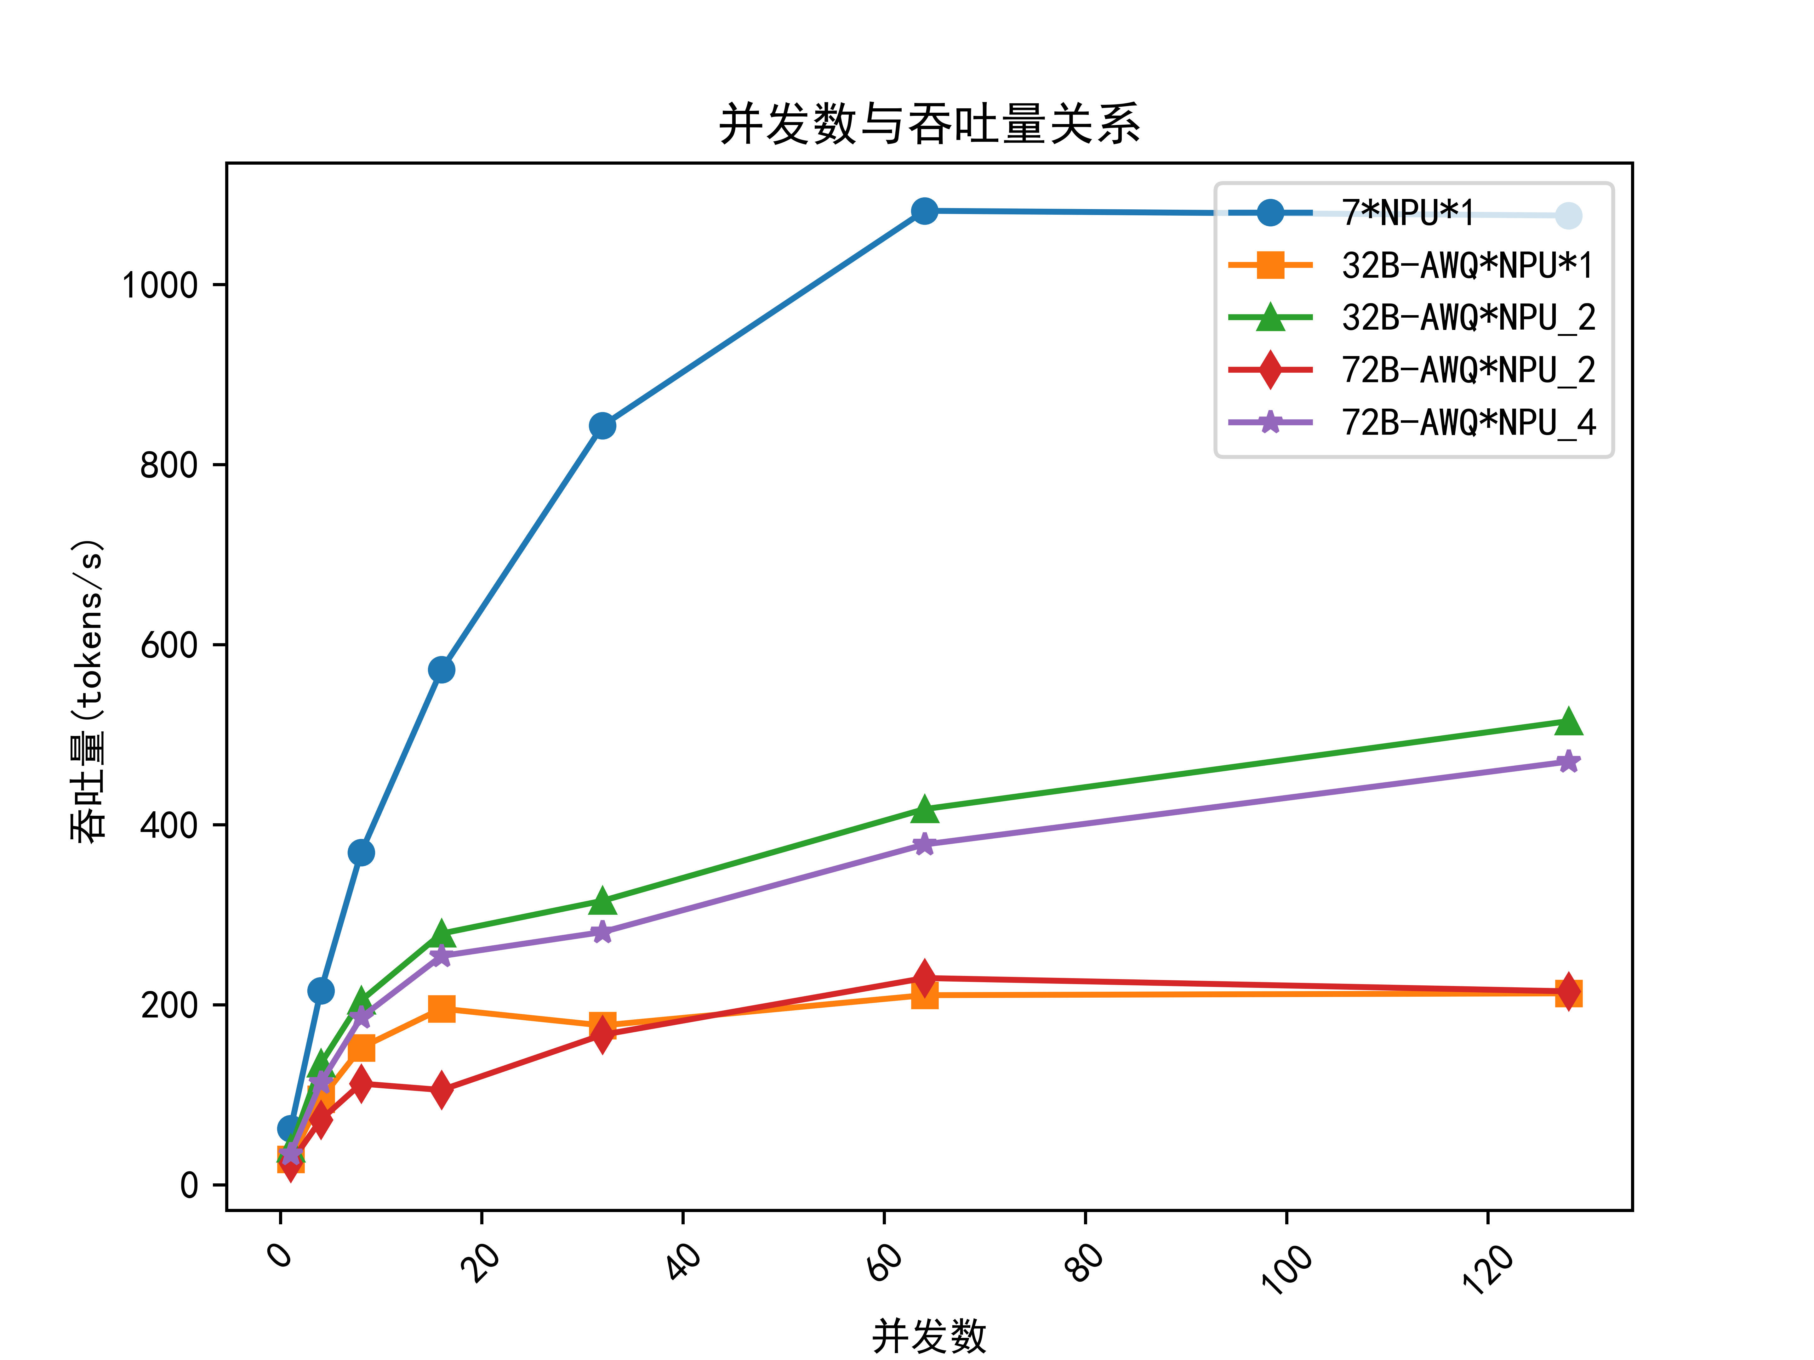 |  | 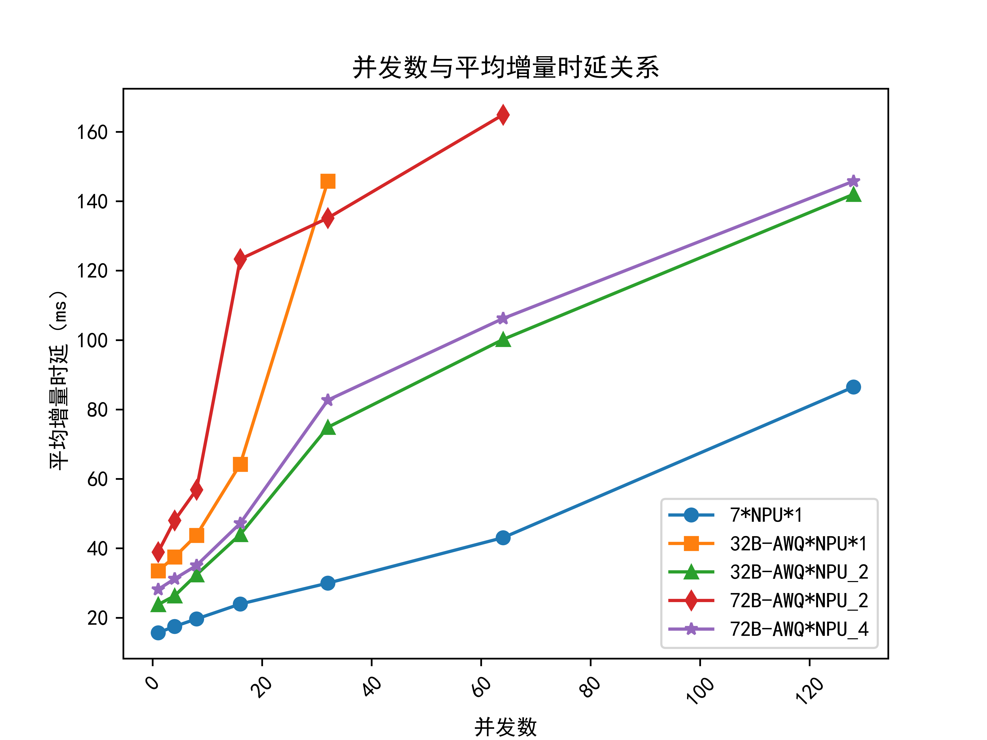 |  |  |  | A40: |  | 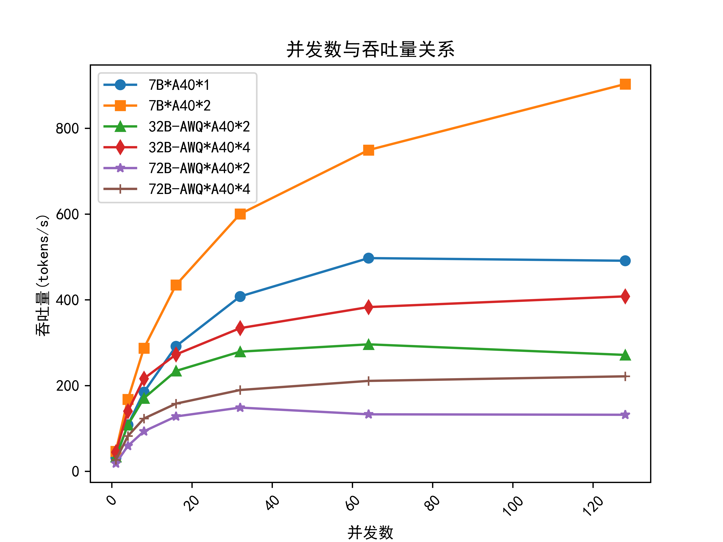 |  |  |  | 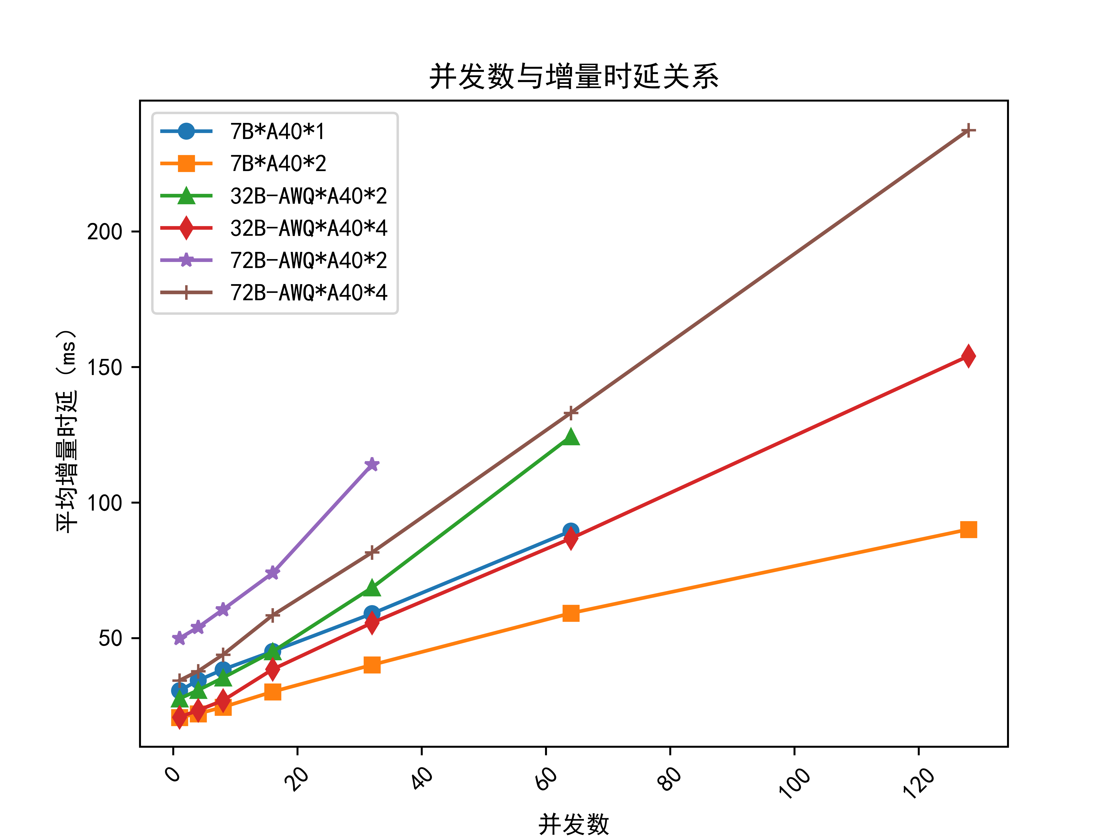 |  |  |  | 4090: |  | 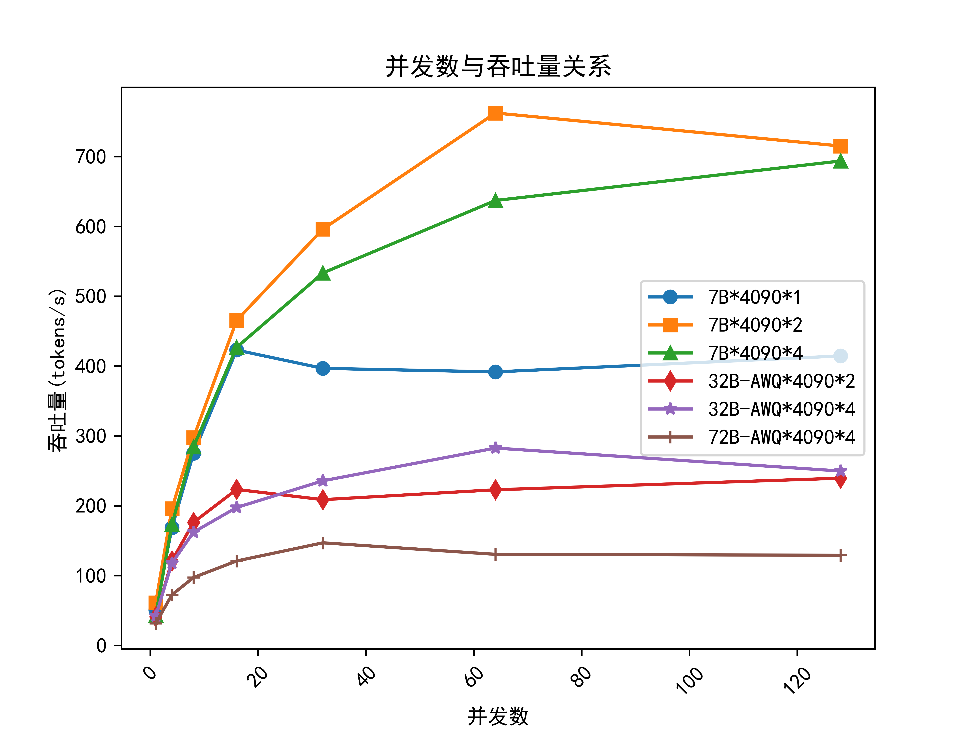 |  |  |  | 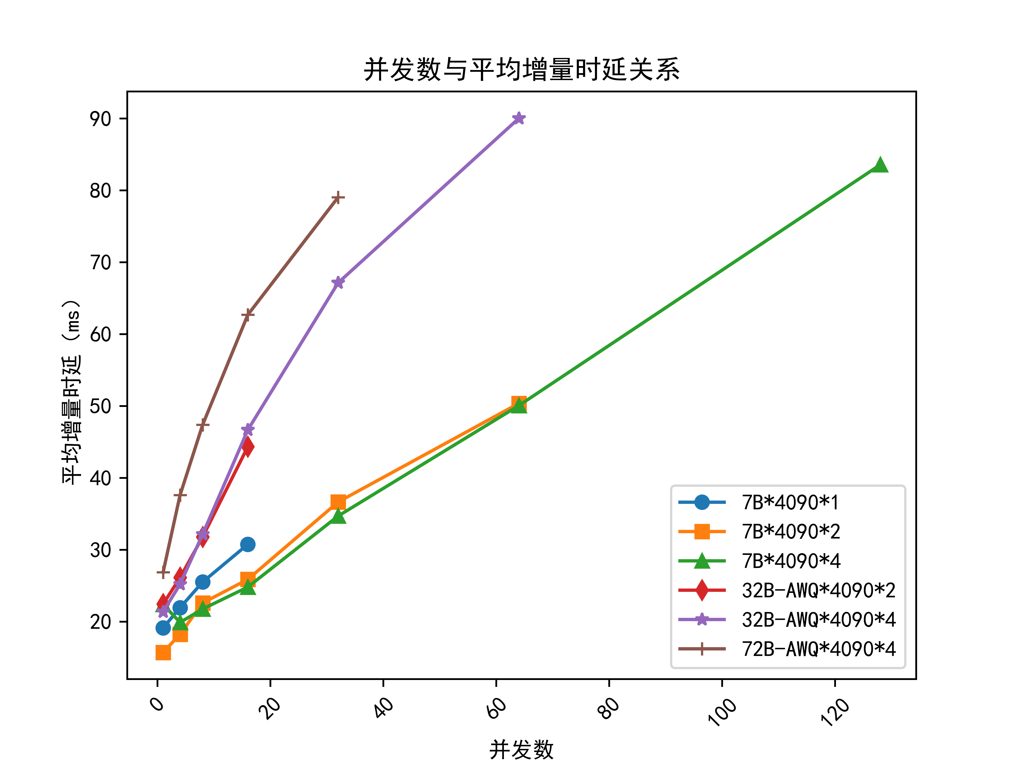 |  |  |  | 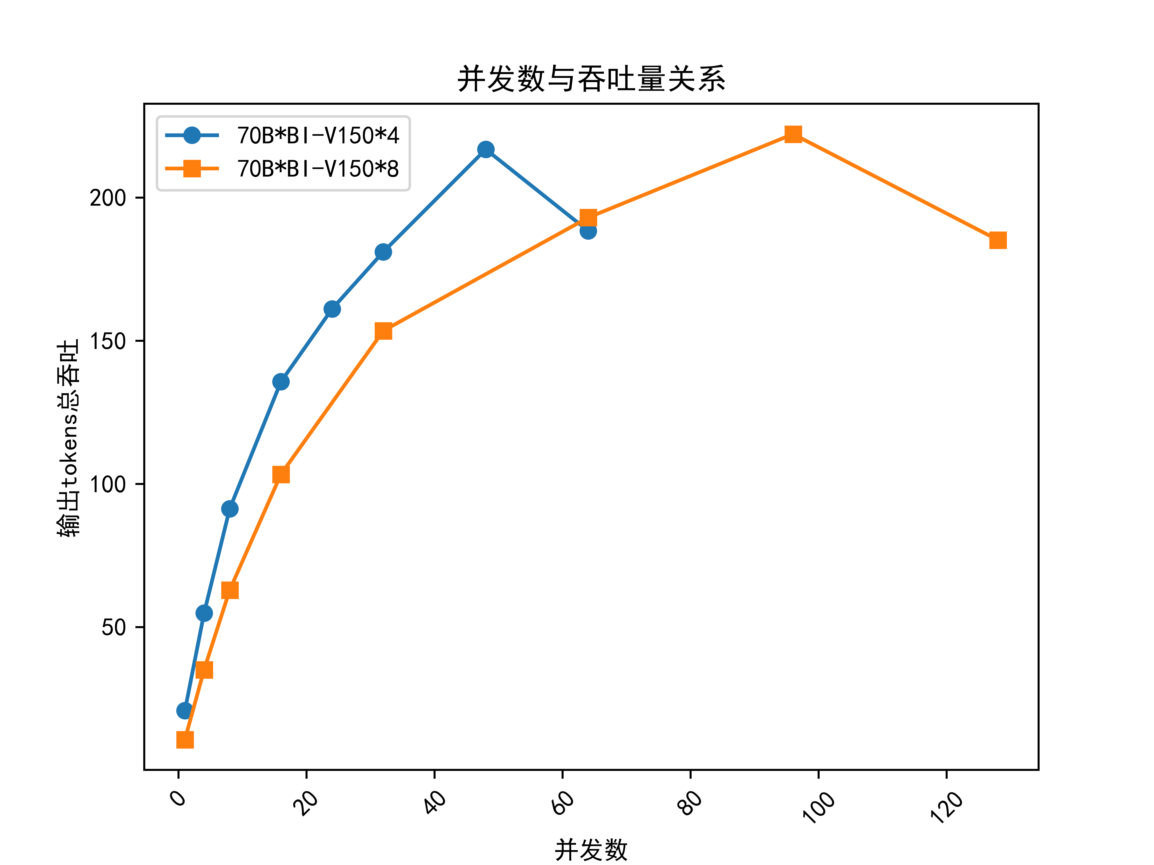

3、性能测试分析结论
结论编号 | 结论
1 | NPU显卡 7B模型推荐使用单卡部署。 最大可以支持64并发，保障正常问答可以支持32并发。
 | NPU显卡 32B模型推荐使用双卡部署。最大可以支持32并发，保障正常问答可以支持24并发。
 | NPU显卡 72B模型推荐使用四卡部署。最大可以支持32并发，保障正常问答可以支持24并发。
2 | A40显卡 7B模型推荐使用单卡部署。 最大可以支持64并发，保障正常问答可以支持24并发。
 | A40显卡 32B模型推荐使用双卡部署。最大可以支持32并发，保障正常问答可以支持16并发。
 | A40显卡 72B模型推荐使用四卡部署。最大可以支持24并发，保障正常问答可以支持12并发。
3 | 4090显卡 7B模型推荐使用双卡部署。 最大可以支持64并发，保障正常问答可以支持32并发。
 | 4090显卡 32B模型推荐使用双卡部署。最大可以支持16并发，保障正常问答可以支持8并发。
 | 4090显卡 72B模型推荐使用四卡部署。最大可以支持32并发，保障正常问答可以支持8并发。

三、性能测试工具说明
提供一个性能测试工具，场景人员可针对现场GPU/NPU资源自行测算。
1、环境要求
运行平台 | linux
python版本 | 3.9及以上
python包
 | vllm 0.4.3及以上

2、测试步骤
1.启动模型服务 | MODEL_PATH=/work/sunlg/model/internlm2_5-7b-chat MAX_MODEL_LEN=32000 HTTP_PORT=8080 MAX_SEQ=128 export CUDA_VISIBLE_DEVICES=4,5,6,7 TP=$(echo $CUDA_VISIBLE_DEVICES | awk -F',' '{print NF}') python3 -m vllm.entrypoints.openai.api_server \ --model "$MODEL_PATH" \ --swap-space 16 \ --max-model-len "$MAX_MODEL_LEN" \ --trust-remote-code \ --dtype auto \ --port "$HTTP_PORT" \ --gpu-memory-utilization 0.9 \ --tensor-parallel-size "$TP" \ --max-num-seqs "$MAX_SEQ" \ --load-format auto > server.log 2>&1 &
2.启动性能测评 | cd benchmark_tools python benchmark_parallel.py --backend openai \ --host 0.0.0.0 \ --port 8080 \ --tokenizer /work/sunlg/model/internlm2_5-7b-chat \ --epochs 2 \ --parallel-num 8 4 1 \ --prompt-tokens 20000 16000 12000 8192 4096 2048 \ --output-tokens 1200 1200 1200 1200 1200 1200\ --benchmark-csv 7B_4090_4.csv

3、参数说明
MODEL_PATH | 待测模型路径
MAX_MODEL_LEN | 服务支持的最大上下文长度，7B一般为8192，,32B一般为32000
HTTP_PORT | 大模型服务端口
MAX_SEQ | 模型服务进程支持的最大批处理数，最大并发数量不应超过该数值
tokenizer | 待测模型的分词器路径，通常配置模型文件路径
epochs | 测试轮次
parallel-num | 需要测试的并发数
prompt-tokens | 测试的模型输入数据长度，单位为token
output-tokens | 测试的模型输出数据长度，单位为token
benchmark-csv | 测试结果保存的csv文件名称及路径

4、结果示例与说明
根据设置的参数评测结束后可以得到以下结果:

说明: | 1.只需关注D列输出token总吞吐与L列平均增量时延；输出token总吞吐表示模型每秒生成的token数量，越大代表推理速度越快；平均增量时延表示模型每生成一个token耗时，越小代表推理速度越快。
 | 2.并发增大时，输出token总吞吐一般呈线性增长，增长速度减缓时说明已经达到支持的最大并发数量。
 | 3.并发增大时，平均增量时延增大，若要保障正常问答效果，时延增大不宜过大，应控制在1并发的2~3倍以内估计并发数量。

